Электрические водонагреватели
Электрические водонагреватели (ЭВН)

Производитель: BAXI S.p.A., Италия. Юр. адрес: 36061 BASSANO DEL GRAPPA (VI) Italy - Trozzetti, 20

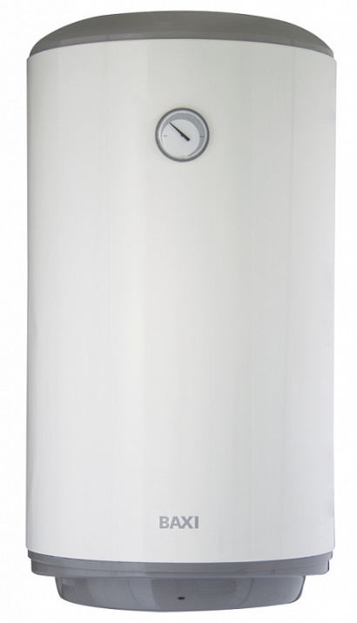
 | ТЕХНИЧЕСКИЕ ПАРАМЕТРЫ:
 | Высококачественный стальной эмалированный бак;
 | Удобство и простота настенного монтажа;
 | Световая индикация нагрева;
 | Термометр;
 | Удобный в использовании регулятор температуры;
 | Диэлектрические вставки на гидравлических подключениях — обеспечивают повышенную надежность и безопасность;
 | Магниевый анод большего размера — увеличивает срок службы водонагревателя;
 | Нагревающий элемент (ТЭН) электрически изолирован пластиковой вставкой и подключен к магниевому аноду омическим сопротивлением;
 | Предохранительный сбросной клапан, откалиброванный на 9 бар;
 | Горизонтальные и вертикальные модели;
 | Термоэлектрические модели со встроенным змеевиком, для утилизации тепла от системы отопления (TD — правосторонний, TS — левосторонний).

ТЕХНИЧЕСКИЕ ХАРАКТЕРИСТИКИ | ЭЛЕКТРИЧЕСКИЕ
 |  | R 501 SL | R 501 | R 515 SL | R 515 | V 530 | V 550 | V 580 | V 510 | O 580 | O 510
Емкость бака | л | 10 | 10 | 15 | 15 | 30 | 50 | 80 | 100 | 80 | 100
Напряжение | В | 230 | 230 | 230 | 230 | 230 | 230 | 230 | 230 | 230 | 230
Макс. мощность тена | Вт | 1200 | 1200 | 1200 | 1200 | 1200 | 1200 | 1200 | 1500 | 1500 | 1500
Макс . мощность змеевика | Вт | - | - | - | - | - | - | - | - | - | -
Термометр | - | Нет | Нет | Да | Да | Да | Да | Да | Да | Да | Да
Установка | - | под раковиной | над раковиной | под раковиной | над раковиной | вертик. | вертик. | вертик. | вертик. | вертик. | вертик.
Диаметр | мм | 255 | 255 | 338 | 338 | 433 | 433 | 433 | 433 | 433 | 433
Высота | мм | 456 | 456 | 400 | 400 | 623 | 585 | 814 | 973 | 810 | 969
Ширина | мм | 262 | 262 | 345 | 345 | 345 | 451 | 451 | 451 | 451 | 451
Вес | кг | 7 | 7 | 9 | 9 | 13 | 13.8 | 19.5 | 22.8 | 20.5 | 24
Код заказа |  | R 501 SL | R 501 | R 515 SL | R 515 | V 530 | V 550 | V 580 | V 510 | O 580 | O 510
Цена | EURO | 85 | 85 | 100 | 100 | 103 | 116 | 126 | 144 | 159 | 174

ТЕХНИЧЕСКИЕ ХАРАКТЕРИСТИКИ |  | ТЕРМОЭЛЕКТРИЧЕСКИЕ
 |  | V 580 TD | V 580 TS | V 510 TD | V 510 TS
Емкость бака | л | 80 | 80 | 100 | 100
Напряжение | В | 230 | 230 | 230 | 230
Макс. мощность тена | Вт | 1500 | 1500 | 1500 | 1500
Макс . мощность змеевика | Вт | 17.5 | 17.5 | 17.5 | 17.5
Термометр | - | Да | Да | Да | Да
Установка | - | вертик. | вертик. | вертик. | вертик.
Диаметр | мм | 433 | 433 | 433 | 433
Высота | мм | 814 | 814 | 973 | 973
Ширина | мм | 451 | 451 | 451 | 451
Вес | кг | 21 | 21 | 25 | 25
Код заказа |  | V 580 TD | V 580 TS | V 510 TD | V 510 TS
Цена | EURO | 200 | 200 | 222 | 222

